Transportadoras
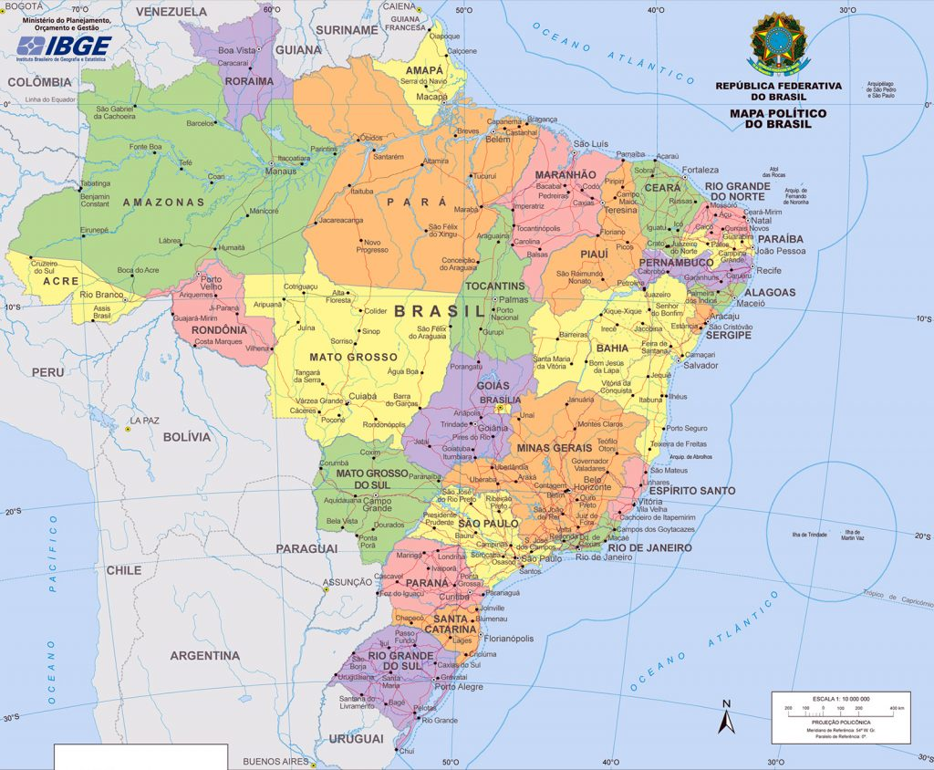
Região | Nome | Estado | Região
NORTE | COBRENORTE | Paraná | SUL
NORTE | EQUATORIANA | Rio Grande do Sul | SUL
NORTE | VAILOGO | Santa Catarina | SUL | SÃO PEIXOTO
NORTE | SÃO PEIXOTO | Espírito Santo | SUDESTE
NORTE | SP LOG | Minas Gerais | SUDESTE
NORTE | SINAISLOG | Rio de Janeiro | SUDESTE
NORTE | TRANSPARÁ | São Paulo | SUDESTE
NORTE | GONORTE | Acre | NORTE
SUL | SULISTAR | Amapá | NORTE
SUL | PARALOG | Amazonas | NORTE
SUL | SP LOG | Pará | NORTE
SUL | RONDO GO | Rondônia | NORTE
SUL | RIO DE LOG | Roraima | NORTE
SUL | RS LOG | Tocantins | NORTE
SUL | FLORILOG | Alagoas | NORDESTE
SUL | CURI TRANS | Bahia | NORDESTE
SUL | CHUIACIMA | Ceará | NORDESTE
SUL | BLUEMENALL | Maranhão | NORDESTE
SUDESTE | BRASILCORE | Paraíba | NORDESTE
SUDESTE | TRANSGERAIS | Pernambuco | NORDESTE
SUDESTE | RODOJANEIRO | Piauí | NORDESTE
SUDESTE | ES LOG | Rio Grande do Norte | NORDESTE
SUDESTE | RIO DE LOG | Sergipe | NORDESTE
SUDESTE | TERRA BRASILIA | Goiás | CENTRO-OESTE
SUDESTE | SERGITRANS | Mato Grosso | CENTRO-OESTE
SUDESTE | SÃO PEIXOTO | Mato Grosso do Sul | CENTRO-OESTE
SUDESTE | SP LOG
SUDESTE | BRASILOGIS
CENTRO-OESTE | BOALOG
CENTRO-OESTE | DUPLA LOG
CENTRO-OESTE | SERTA TRANS
CENTRO-OESTE | RONDO GO
CENTRO-OESTE | SÃO PEIXOTO
CENTRO-OESTE | MATO GO
CENTRO-OESTE | TRANSBRASILIS
CENTRO-OESTE | TERRA BRASILIA
CENTRO-OESTE | PINDORAMA LOG
NORDESTE | ALALOG
NORDESTE | SERGITRANS
NORDESTE | CAICÓ LOG
NORDESTE | XIK-XIK-TRANS
NORDESTE | SÃO PEIXOTO
NORDESTE | CARATUABA
NORDESTE | VAIDELOG
NORDESTE | SINAISLOG
NORDESTE | TRANSPARÁ
NORDESTE | BOALOG
NORDESTE | SERTA TRANS
NORDESTE | RONDO GO
NORDESTE | RONDO GO
NORDESTE | SP LOG
NORDESTE | BRASILOGIS

